Sheet1
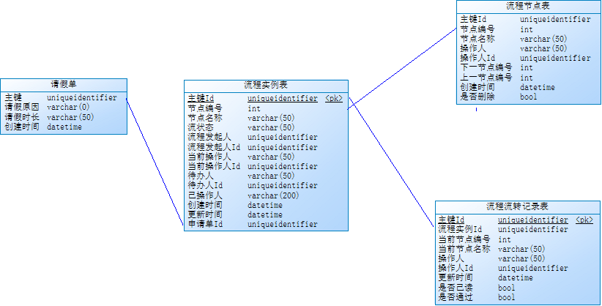
流程配置表
test_workflow_configuration
id | 标识
workflow_code | 流程编号
workflow_name | 流程名称
is_start | 是否启用(1.启用2.停用)
create_user | 创建人
create_time | 创建时间
is_delete | 是否删除(1.正常2.已删除)
流程详细节点表 | 工作流配置
test_workflow_details
id | 标识
workflow_id | 关联流程标识
flow_serialnuber | 流程序号
flownode_name | 节点名称
post_id | 处理岗位id | 或者流程角色

流程记录表 | 记录每一个流程节点审批的信息
test_workflow_records
id | 标识
workflow_name | 流程节点名称
assignee_id | 受理人
handle_date | 处理日期
remarks | 处理结果/备注
workflow_id | 流程关联id
audit_status | 审核状态0.未审核1.通过2.驳回)
is_audit | 审核标识(0.未审核1.已被审核)
docuent_code | 申请单据号
flow_serialnunber | 流程序号

申请单
test_order
id | 标识
document code | 单据号
docuent_date | 创建日期
status | 状态:0待审;1送审;2通过;3;驳回
create user | 创建人id
is_delete | 1;正常2;已删除
mark | 备注

Sheet2
